2.システムを構成する画面
2. システムを構成する画面

今回、開発するシステムの画面は以下のとおりである。

2.1 画面の機能

リソース管理システムを構成する画面の概要は以下のとおりである。

画面名 |  |  |  | 説明
ログイン画面 |  |  |  | 社員がリソース管理システムにログインするための画面。
メニュー画面 |  |  |  | 社員がリソース管理システムから利用するサービスを選択するための画面。
空き状況照会画面 |  |  |  | 社員が空いているリソースを確認するための画面。貸出日時、返却日時、リソースの種類を指定し、貸出可能なリソースを照会できる。
リソース選択画面 |  |  |  | 社員が予約したいリソースを選択する画面。
予約確認画面 |  |  |  | 社員がこれから予約しようとする内容を確認するための画面。
予約完了画面 |  |  |  | 社員が予約結果（予約番号など）を確認するための画面。
予約照会画面 |  |  |  | 社員が予約番号で予約済みの内容を確認するための画面。
予約明細画面 |  |  |  | 社員が予約済みの内容を確認する画面。予約を取り消すこともできる。
予約取り消し完了画面 |  |  |  | 社員が予約の取り消し結果を確認するための画面。
エラー画面 |  |  |  | 社員が入力された情報や実行結果に問題があることを確認するための画面。

2.2 画面の構成

 | ログイン画面 |  |  |  | 空き状況照会画面 |  | リソース選択画面 |  | 予約確認画面 |  |  | 予約完了画面

 |  |  | メニュー画面

 |  |  |  |  |  | 予約照会画面 |  | 予約明細画面 |  | 予約取り消し完了画面

 |  |  |  |  |  |  |  |  |  |  | エラー画面

※メニュー画面へは、各画面から移動できる。（ただし、ログイン画面とエラー画面を除く。）
※入力項目に誤りがあった場合、あるいは、システムに何らかの障害が発生した場合に、エラー画面が表示される。

2.3 画面のイメージ

2.3.1 ログイン画面

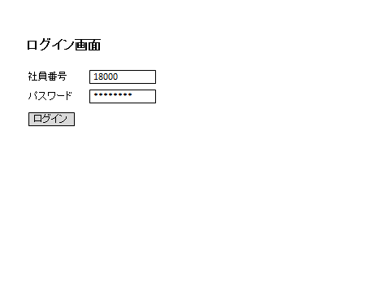

2.3.2 メニュー画面
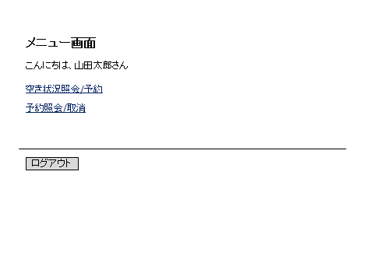

2.3.3 空き状況照会画面

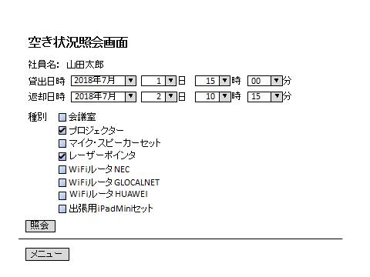

2.3.4 リソース選択画面

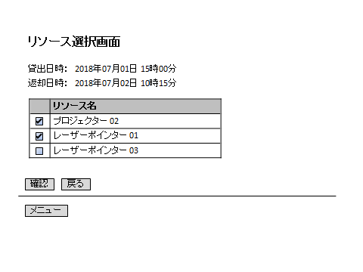

2.3.5 予約確認画面

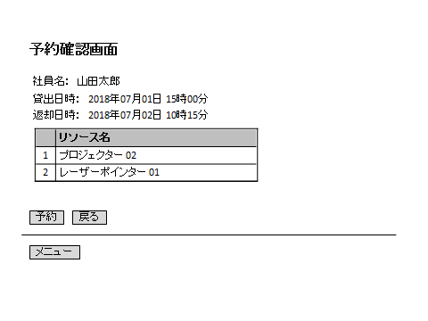

2.3.6 予約完了画面

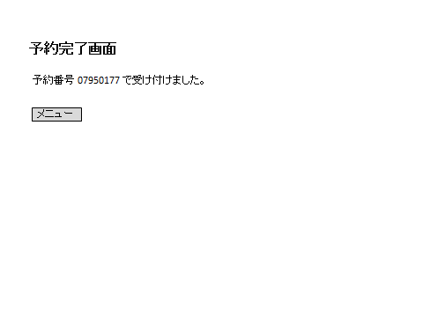

2.3.7 予約照会画面

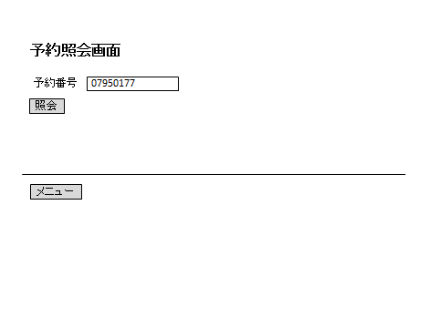

2.3.8 予約明細画面

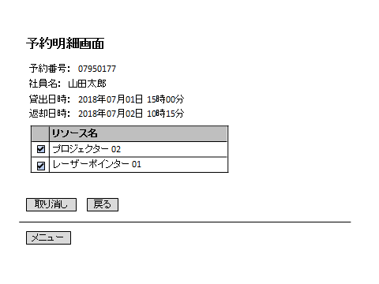

2.3.9 予約取り消し完了画面



2.3.10 エラー画面



2.4 入出力項目

リソース管理システムを構成する画面の入出力項目のうち、主要なものは、以下の通りである。

入出力項目 |  | 説明
社員番号 |  | 社員を特定するための一意なコード。
パスワード |  | 社員番号ごとに設定されたコード。システムにログインする者が、社員であるか否かを判別するために使う。
予約番号 |  | リソースの予約時に採番される一意な番号。８桁の乱数。
貸出日時 |  | リソースの利用を開始する年月日時分。年月日は当日から1年後の年末まで、分は15分毎に入力できる。貸出日時は返却日時より前であること。
返却日時 |  | リソースの利用を終了する年月日時分。年月日は当日から1年後の年末まで、分は15分毎に入力できる。返却日時は貸出日時より後であること。
種別 |  | リソースを種類毎に分類したもの。
管理番号 |  | リソースを特定するための一意なコード。８桁。

